課程企劃書疑問一
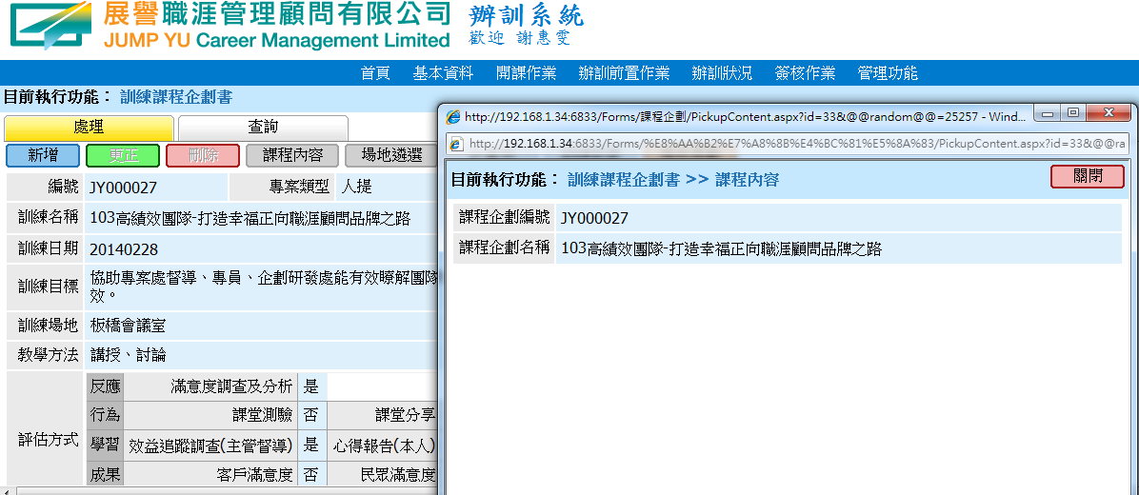

1. 未填寫課程內容還是可以把課程企劃書送出簽核?
2. 未填寫的結果導致無法填寫教學日誌，是否有機制可以防止類似情形?

辦訓狀況疑問一
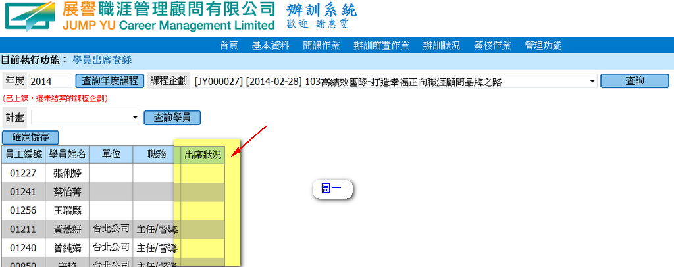

1. 無法點選出席狀況

辦訓狀況疑問二
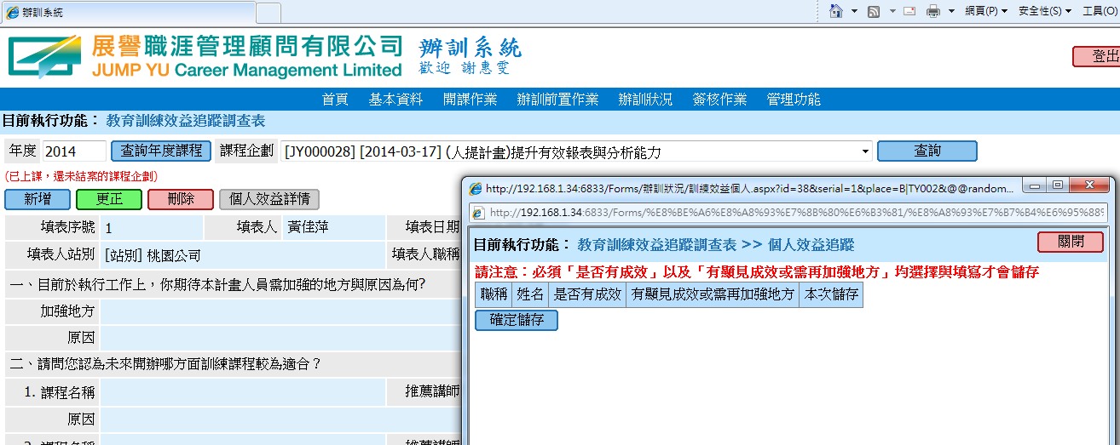
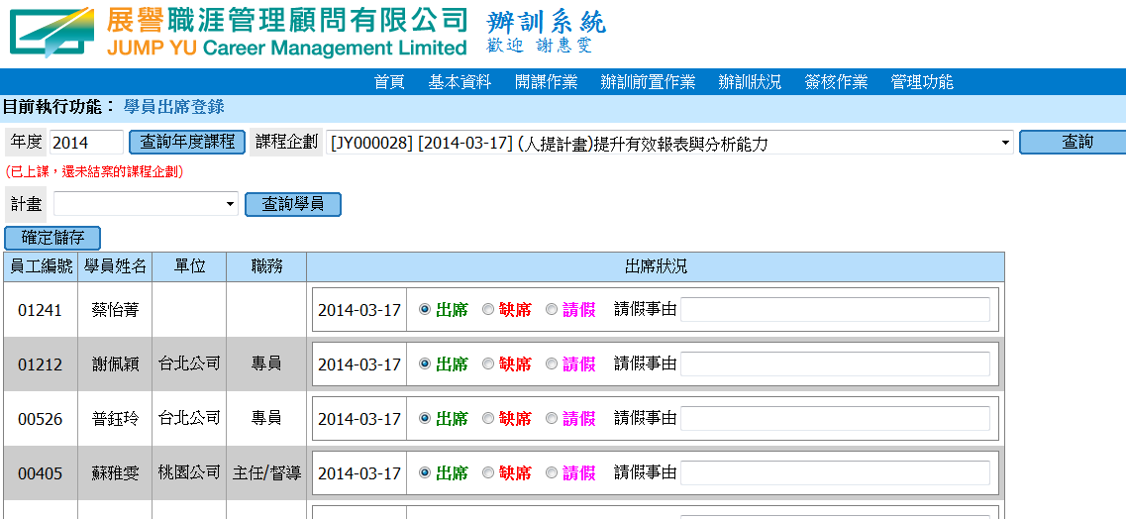

1.有出席狀況
2.卻在效益追蹤調查表》個人效益詳情無顯示任何人員

